Ejercicio 4
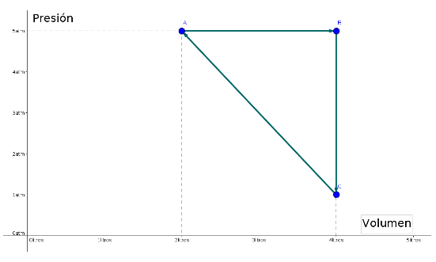
 | p (atm) | V (l) | T (K) | T (ºC)
A | 5 | 2 | 406.50 | 133.35
B | 5 | 4 | 813.01 | 539.86
C | 1 | 4 | 162.60 | -110.55
 | cal / mol K | atml / (mol K)
R | 2 | 0.082
Cv | 3 | 0.123
Cp | 5 | 0.205
 | moles |  |  | Carnot
n | 0.3 |  | rend | 0.80

 | AB (cal) | BC (cal) | CA (cal) | AA (cal) | AA (J)
W | 243.90 | 0.00 | -146.34 | 97.56 | 408.78
Q | 609.76 | -585.37 | 73.17 | 97.56 | 408.78
DeltaU | 365.85 | -585.37 | 219.51 | 0.00 | 0.00

